Узб
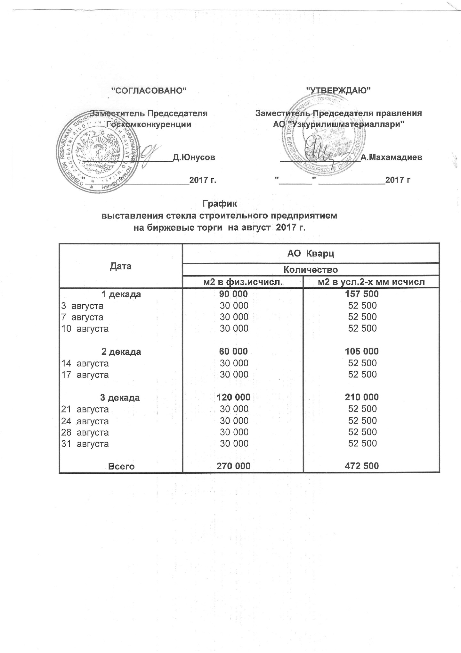
2017 йил август ойида УзРТХБ орқали сотувга қўиладиган қурилиш ойна маҳсулоти миқдорлари ЖАДВАЛИ

Сана | "Кварц" АЖ
 | м2 в физ. | м2 в усл.2-х мм исчисл.
1 декада | 90,000 | 157,500
2017-08-03 | 30,000 | 52,500
2017-08-07 | 30,000 | 52,500
2017-08-10 | 30,000 | 52,500
2 декада | 60,000 | 105,000
2017-08-14 | 30,000 | 52,500
2017-08-17 | 30,000 | 52,500

3 декада | 120,000 | 210,000
2017-08-21 | 30,000 | 52,500
2017-08-24 | 30,000 | 52,500
2017-08-28 | 30,000 | 52,500
2017-08-31 | 30,000 | 52,500

Жами | 270,000 | 472,500

